Mapa de Riesgo
MAPA DE RIESGOS
UNIVERSIDAD TECNOLÓGICA DE ESCUINAPA |  |  |  |  |  |  |  | Fecha de Elaboración (contenido): | 16-Dec-2024 | Revisión:

RIESGOS
RIESGO IDENTIFICADO | GRADO E ATENCIÓN DEL RIESGO | PROBABILIDAD DE OCURRENCIA INICIAL | PROBABILIDAD DE OCURRENCIA FINAL | GRADO DE IMPACTO INICIAL | GRADO DE IMPACTO FINAL | Tamaño de Burbujas
CR-01. Comunidad universitaria comprometida en baja medida con la implementación de los programas. | Seguimiento | 3 | 3 | 8 | 7 | 0.15
MAPA DE RIESGOS FINAL
CR-02. Recursos insuficientes implementados en los programas de inclusión. | Seguimiento | 4 | 4 | 10 | 8 | 0.15
CR-03. Recursos financieros recibidos tardíamente y manejados de manera corrupta e insuficientes para el desarrollo de las actividades institucionales. | Atención Inmediata | 8 | 8 | 10 | 10 | 0.15
CR-04. Programas inadecuados para consolidar e incrementar la matrícula escolar. | Atención Inmediata | 8 | 8 | 10 | 9 | 0.15
CR-05. Normatividad implementada sin cambios. | Atención Periódica | 9 | 9 | 3 | 3 | 0.15
CR-06. Obligaciones de transparencia desatendidas por la responsable de la unidad de transparencia y los titulares de las áreas administrativas correspondientes. | Seguimiento | 2 | 2 | 7 | 7 | 0.15
CR-07. Labores de mantenimiento y de inventario improvisadas que generan gastos excesivos, accidentes y deficiencia en el servicio. | Atención Inmediata | 9 | 7 | 8 | 8 | 0.15
CR-08. Requisitos administrativos incumplidos y falta de financiamiento para la apertura, seguimiento y creación de nuevas carreras y posgrados. | Atención Inmediata | 8 | 9 | 4 | 7 | 0.15
CR-09. | Aun no se determina | 0 | 0 | 0 | 0 | 0.15
CR-10. | Aun no se determina | 0 | 0 | 0 | 0 | 0.15
CR-11. | Aun no se determina | 0 | 0 | 0 | 0 | 0.15
CR-12. | Aun no se determina | 0 | 0 | 0 | 0 | 0.15
CR-13. | Aun no se determina | 0 | 0 | 0 | 0 | 0.15
CR-14. | Aun no se determina | 0 | 0 | 0 | 0 | 0.15
CR-15. | Aun no se determina | 0 | 0 | 0 | 0 | 0.15

 | ELABORÓ |  |  |  |  |  | REVISÓ |  | AUTORIZÓ
 | JEFATURA DEL DEPARTAMENTO DE VINCULACIÓN |  |  |  |  |  | SUBDIRECCIÓN DE ADMINISTRACIÓN Y FINANZAS |  | RECTOR

 | KARLA MARLEN GARCÍA VILLELA |  |  |  |  |  | MARÍA EUGENIA SANDOVAL GONZALEZ |  | JUAN MANUEL MENDOZA GUERRERO

Resumen
RESUMEN DEL ANÁLISIS, EVALUACIÓN DE RIESGOS Y ACTIVIDADES DE CONTROL
UNIVERSIDAD TECNOLÓGICA DE ESCUINAPA |  |  |  |  |  |  | Fecha de Elaboración: | 16-Dec-2024

 | Impacto
3 | 7
4 | 8
8 | 10
8 | 9
9 | 3
2 | 7
7 | 8
9 | 7
0 | 0
0 | 0
0 | 0
0 | 0
0 | 0
0 | 0
0 | 0
MAPA DE RIESGOS FINAL
 | RIESGOS IDENTIFICADOS
 | No Riesgos Identificados | I. Riesgos de Atención Inmediata. | II. Riesgos de Atención Periódica | IV. Riesgos de Seguimiento | III. Riesgos Controlados

 | 8 | 4 | 1 | 3 | 0

 | ACTIVIDADES DE CONTROL DETERMINADAS
 | Total | Pendiente de Ejecución | En Proceso | Concluidas | Concluidas y Documentadas
 | 8 | 8 | 0 | 0 | 0

 |  |  | Porcentaje de Avance de Controles en 'Proceso' |  | Porcentaje de Avance General
 |  |  | 0.0% |  | 0.0%

 | CONCLUSIONES O COMENTARIOS RELEVANTES DEL ANÁLISIS:

 | ELABORÓ |  |  | REVISÓ |  | AUTORIZÓ
 | JEFATURA DEL DEPARTAMENTO DE VINCULACIÓN |  |  | SUBDIRECCIÓN DE ADMINISTRACIÓN Y FINANZAS |  | RECTOR

 | KARLA MARLEN GARCÍA VILLELA |  |  | MARÍA EUGENIA SANDOVAL GONZALEZ |  | JUAN MANUEL MENDOZA GUERRERO

Datos de Ayuda
ESCALAS DE VALOR PARA LA EVALUACIÓN DE RIESGOS
MAPA DE RIESGOS
 |  |  |  |  |  |  |  |  |  |  |  |  |  |  |  |  | TABLA DE PONDERACIONES

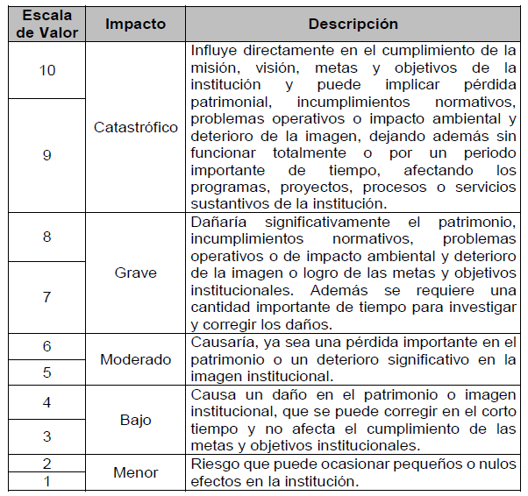
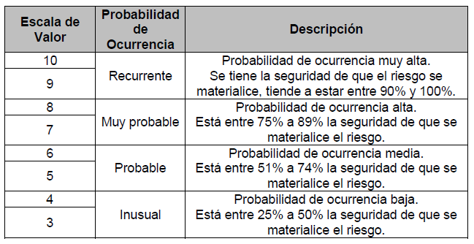
II. Riesgos de Atención Periódica
I. Riesgos de Atención Inmediata
Grado de Impacto | Catastrófico | 10 |  |  |  |  |  |  |  |  |  |  | Cuadrantes Resultado de la evaluación de riesgos. |  |  | Detalle del GRADO DE IMPACTO |  | Detalle de la escala de PROBABILIDAD DE OCURRENCIA
 |  | 9 |  |  |  |  |  |  |  |  |  |  | Color | Tipo de Cuadrante | Parámetro
 | Grave | 8 |  |  |  |  |  |  |  |  |  |  |  | I. Riesgos de Atención Inmediata. | Probabilidad 5 al 10 Impacto 5 al 10
 |  | 7 |  |  |  |  |  |  |  |  |  |  |  | II. Riesgos de Atención Periódica | Probabilidad 5 al 10 Impacto 1 al 5
 | Moderado | 6 |  |  |  |  |  |  |  |  |  |  |  | III. Riesgos de Seguimiento | Probabilidad 1 al 5 Impacto 5 al 10
 |  | 5 |  |  |  |  |  |  |  |  |  |  |  | IV. Riesgos Controlados | 1 al 5 ambos
IV. Riesgos Controlador
III. Riesgos de Seguimiento
 | Bajo | 4
 |  | 3
 | Menor | 2
 |  | 1
 |  | 0 | 1 | 2 | 3 | 4 | 5 | 6 | 7 | 8 | 9 | 10
 |  |  | Remota |  | Inusual |  | Probable |  | Muy Probable |  | Recurrente

 |  |  |  | Probabilidad de Ocurrencia

